Mapa de Ubicación LP-045-2019
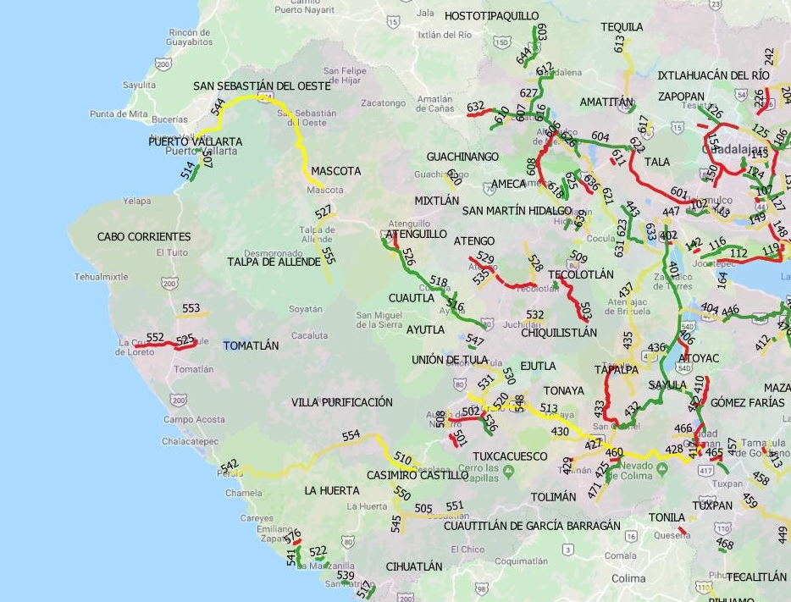
DIRECCIÓN DE PROGRAMAS Y PRESUPUESTOS
SOLICITUD PARA LA ELABORACIÓN DE FICHAS SIPRO
FECHA DE ENTREGA: ___________________________________________
RECIBIDO POR LA DIRECCIÓN DE PROGRAMAS Y PRESUPUESTOS:

FECHA: _______________________ HORA: ______________ PERSONA QUIEN RECIBE: ________________________________________

SISTEMA DE INFORMACIÓN DE PROYECTOS (SIPRO)

